Sheet1
viviwater撮影 モデル候補リスト
No. |  | 名前 | 起用費用 | Instagram URL | 備考
1 | 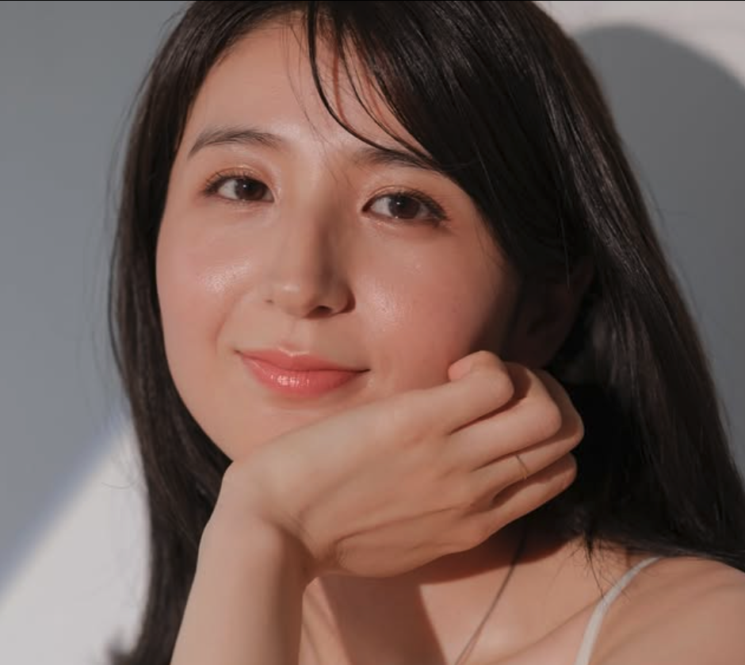 | 久米真穂 | ¥60,000 | https://www.instagram.com/maokume_168/ | 東京拠点のフリーモデル・タレント・女優。 TVCMなどの動画出演を中心にリポーターも務めており、 その他アパレル・美容の広告塔としても幅広く活動している。
2 | 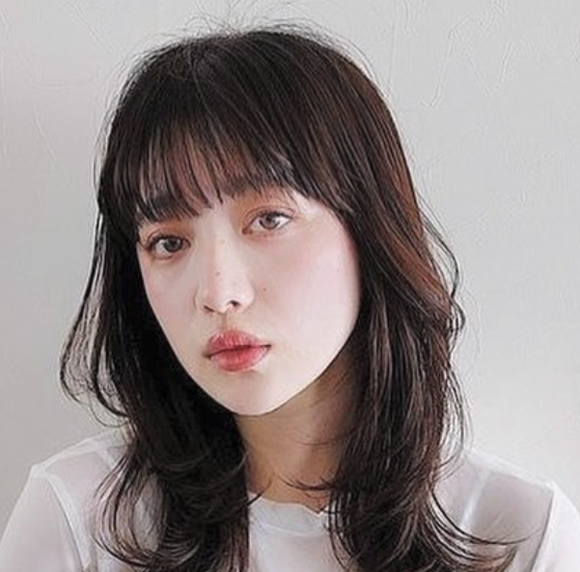 | momoha | ¥60,000 | https://www.instagram.com/momoha.official/ | 関東拠点のフリーモデル。 主にアパレルの撮影モデルとして活動している。 映画出演の経験もあり、演者としても起用可能です。
3 | 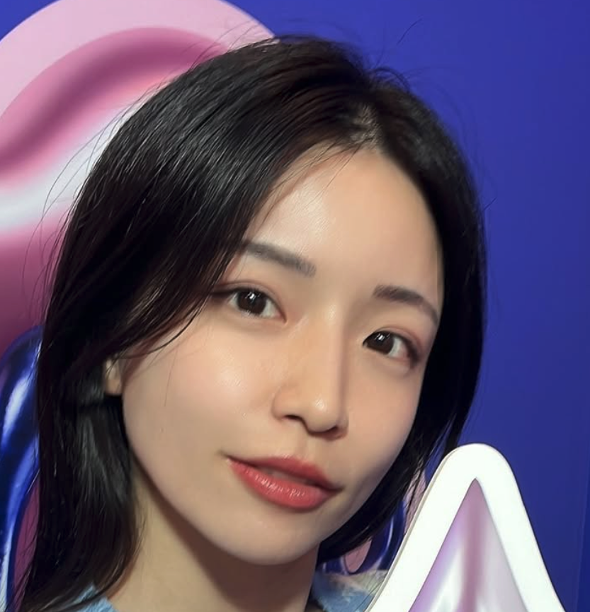 | 佐野マリア | ¥55,000 | https://www.instagram.com/sanomaria0318 | 東京在住のフリーモデル・タレント。 普段は美容系インフルエンサーとしての活動している。 フジテレビ「魔女に言われたい夜」に出演した経歴もございます。 その他TBS番組や東急住宅リースのWEBCMにも出演経験あり。
4 | 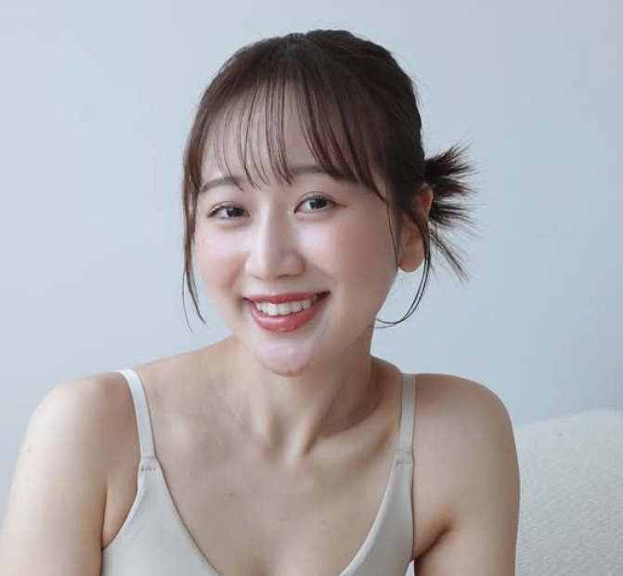 | そら | ¥50,000 | https://www.instagram.com/sora3i5tm/ | 関東拠点のフリーモデル。 モデルとしてはアパレル案件を中心に多くこなしている。 その他三井アウトレットパークのPR動画への出演やマツキヨココカラや 品川プリンスホテルの広告動画など多数の動画出演経験あり。
5 | 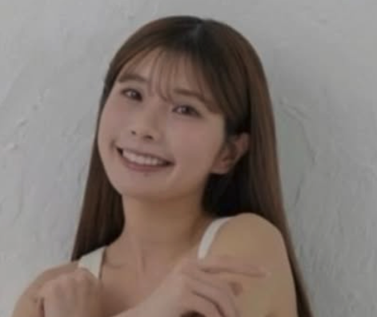 | 桜美緒 | ¥50,000 | https://www.instagram.com/mio9.4_/ | 関東拠点のフリーモデル・舞台役者。 雑誌や広告モデルの他にも東京ディズニーリゾート40周年JCBカードPR動画出演、 世にも奇妙な物語に出演されるなど役者の活動も行っている。
6 | 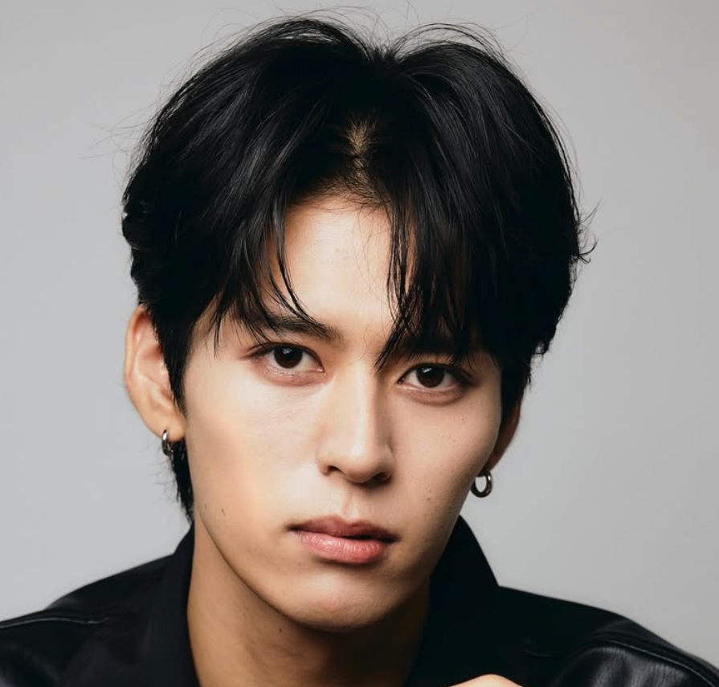 | 八木泰地 | ¥60,000 | https://www.instagram.com/yagi__stagram_official | 東京在住のフリーモデル。 アパレルやサロンモデル中心に活動している。 大学ミスターコン2022GPに輝いており、ビジュアルは良い◎
7 | 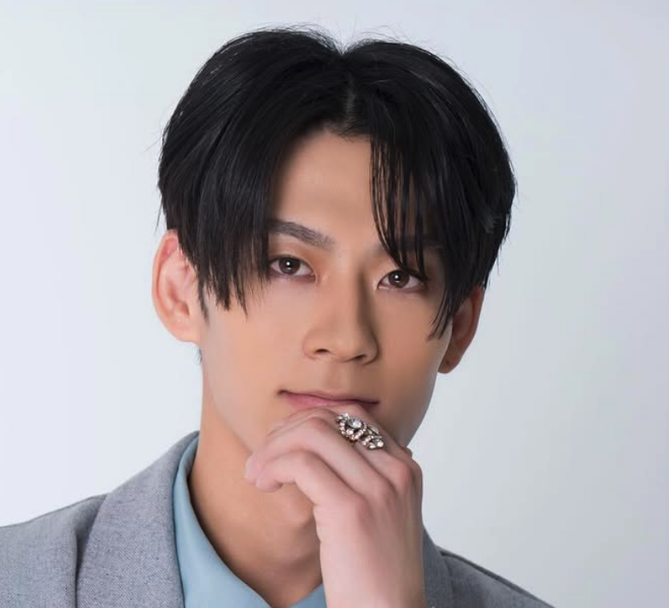 | 下元大夢 | ¥60,000 | https://www.instagram.com/hiromu__0228/ | 関東を拠点に活動している俳優。 マットレス「AQUA-REST」のアンバサダーを務めている。 テレビ千葉のCMモデルやミスタージャパンのファイナリストでもある。
8 | 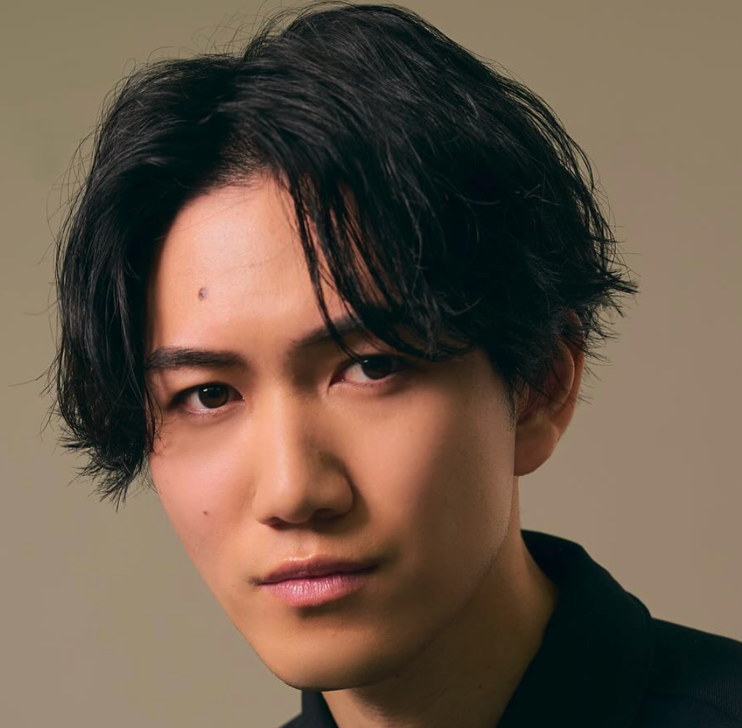 | 小川友暉 | ¥55,000 | https://www.instagram.com/y_ogawa_0910/ | 東京を拠点に活動しているフリーモデル。 分野はドラマ・映画・CM・観光PRなどと幅広く活躍している。 また、自身でショートドラマも制作している。
9 | 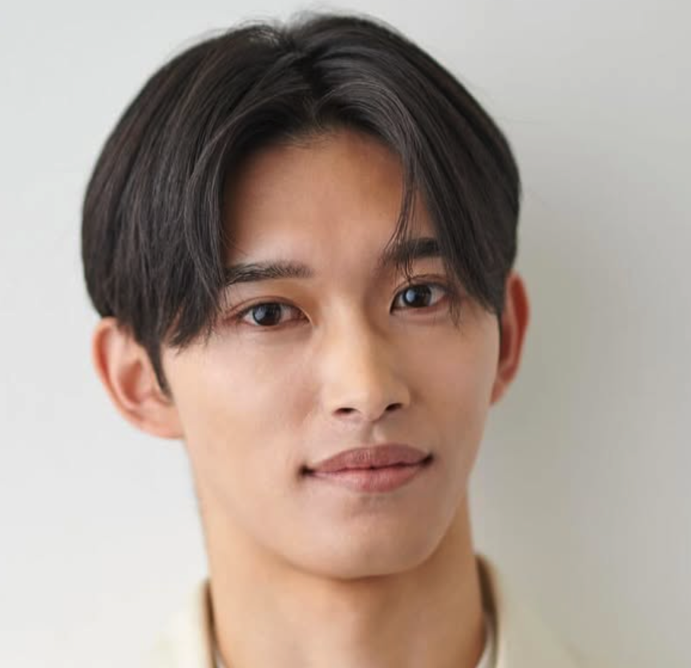 | 稲葉真希 | ¥55,000 | https://www.instagram.com/masaki.i2000/ | 関東を拠点に活動しているフリーモデル。 理学療法士として大学病院に勤務する傍ら、モデル活動もしている。 企業HP・WEB広告モデルやエキストラ出演などの実績あり。
10 | 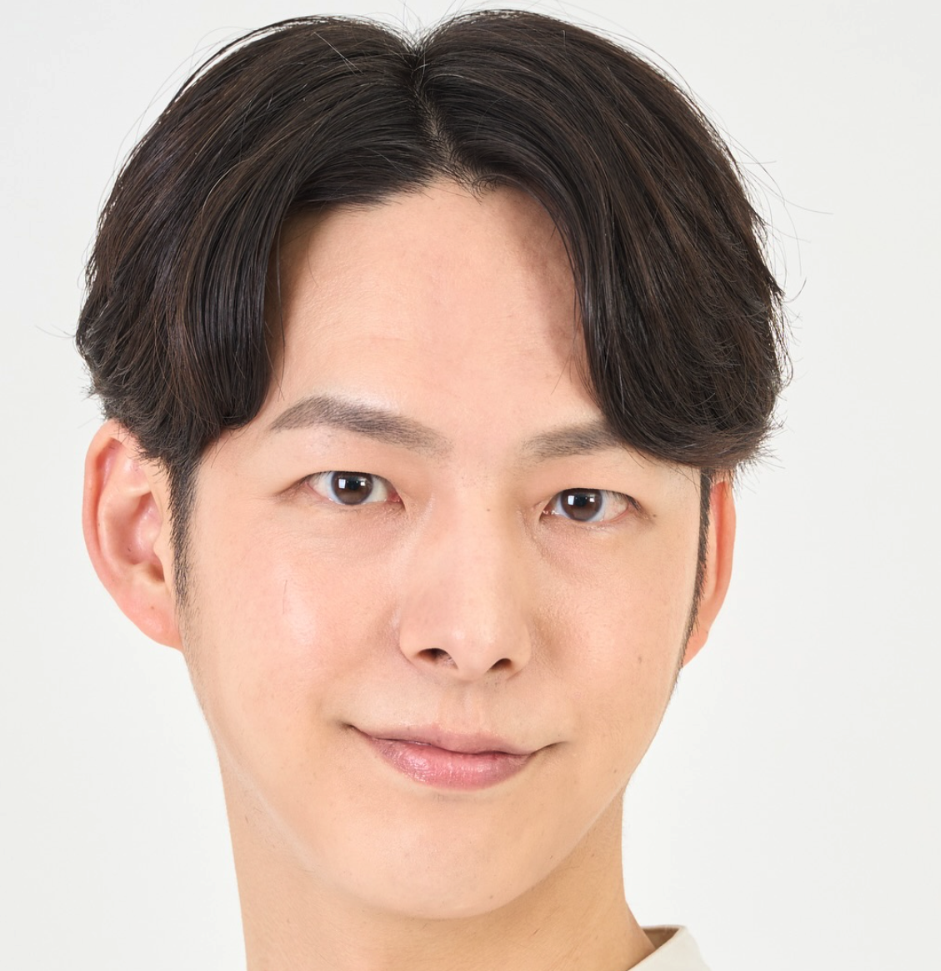 | 桜之遼祐 | ¥50,000 | https://www.instagram.com/sakurano_ryosuke/ | 東京在住の俳優・フリーモデル。 WEBCM、ショートドラマなどに出演されている役者。 Heloで配信の「カルマな恋〜来世ではちゃんとします」出演実績あり。

